Hoja3
 | Total
Trim.1 | 3381
Trim.2 | 4258
Trim.3 | 3102
Trim.4 | 3383
Trim.1 | 3043
Trim.2 | 3295
Trim.3 | 3639
Trim.4 | 3069
Trim.1 | 3681
Trim.2 | 3140
Trim.3 | 3667
Trim.4 | 3721
Trim.1 | 3827
Trim.2 | 3353
Trim.3 | 3311
Trim.4 | 3853
Etiquetas de fila | Suma de Cantidad
2016
Trim.1 | 3381
Trim.2 | 4258
Trim.3 | 3102
Trim.4 | 3383
2017
Trim.1 | 3043
Trim.2 | 3295
Trim.3 | 3639
Trim.4 | 3069
2018
Trim.1 | 3681
Trim.2 | 3140
Trim.3 | 3667
Trim.4 | 3721
2019
Trim.1 | 3827
Trim.2 | 3353
Trim.3 | 3311
Trim.4 | 3853
Total general | 55723

Hoja4
 | Etiquetas de columna
 | Entregado | Devuelto | Total general
Suma de Cantidad | 89.37% | 10.63% | 100.00%

Estatus | Devuelto

Etiquetas de fila | Suma de Cantidad
Contenedor Dañado | 2267
Defectuoso | 1983
Fuera de Tiempo | 834
Otro | 838
Total general | 5922

Datos_informe
55,723
2,223
 | Producción | 55,723
 | Órdenes | 2,223

 | Produccion | Ordenes
2016 | 14,124 | 571
2017 | 13,046 | 529
2018 | 14,209 | 552
2019 | 14,344 | 571
Total general | 55,723 | 2,223

 |  |  | Suma de Cantidad | Etiquetas de columna |  |  |  | Etiquetas de columna
 |  |  |  | Entregado | Devuelto | Total general |  | Entregado | Devuelto | Total general
 |  |  | 2016 | 88.37% | 11.63% | 100.00% | Suma de Cantidad | 89% | 11% | 100%
 |  |  | 2017 | 90.40% | 9.60% | 100.00%
 |  |  | 2018 | 88.49% | 11.51% | 100.00%
 |  |  | 2019 | 90.30% | 9.70% | 100.00%
 |  |  | Total general | 89.37% | 10.63% | 100.00%

Hoja5
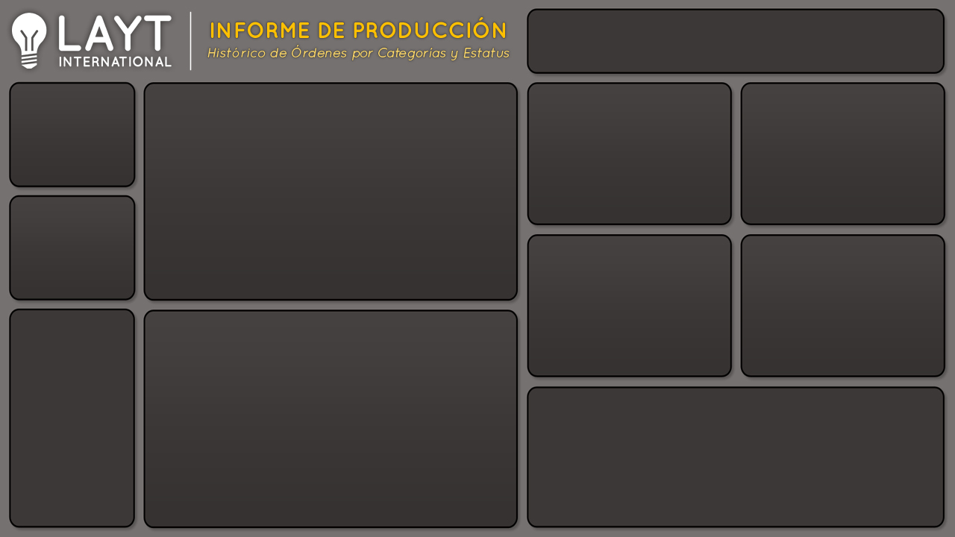

55,723
Producción
Producción y órdenes
 | Produccion | Ordenes
2016 | 14,124 | 571
2017 | 13,046 | 529
2018 | 14,209 | 552
2019 | 14,344 | 571

Órdenes
2,223

Entregados y devueltos
 | Entregado | Devuelto
2016 | 88.37% | 11.63%
2017 | 90.40% | 9.60%
2018 | 88.49% | 11.51%
2019 | 90.30% | 9.70%
 | Entregado | Devuelto
Total | 89% | 11%

